Лист1
 | Bug 1 | ТЗ на исправление bug 1
Описание | В блоке "Качества хорошего тестировщика" ошибка пунктуации в предлодении: Проверь есть ли они у тебя? | Исправить пунктуацию в предложении: Проверь есть ли они у тебя? После слова "Проверь" поставить запятую ",".
Проект | https://samosale.ru/test-lp
Компонент | Блок: Качества хорошего тестировщика
Номер версии | Версия 128.0.6613.114 (Официальная сборка), (64 бит),Google Chrome
Серьезность
Приоритет
Компонент | Открыть тестовую страницу https://samosale.ru/test-lp , прокрутить вниз до блока "Качества хорошего тестировщика"
Ожидаемый результат | Текст написан верно: Проверь, есть ли они у тебя?
Фактический результат | Тескст написан с пунктационной ошибкой:
 | Bug 2 | ТЗ на исправление bug 2
Описание | В блоке "Качества хорошего тестировщика" отличаются по цвету первый акцентный элемент. | Поменять цвет первого акцентного элемента с (#ddebeb) на (#ededed).
Проект | https://samosale.ru/test-lp
Компонент | Блок: Качества хорошего тестировщика
Номер версии | Версия 128.0.6613.114 (Официальная сборка), (64 бит),Google Chrome
Серьезность
Приоритет
Шаги воспроизведения | Открыть тестовую страницу https://samosale.ru/test-lp , прокрутить вниз до блока "Качества хорошего тестировщика"
Ожидаемый результат | Все акцентные элементы одного цвета.
Фактический результат | 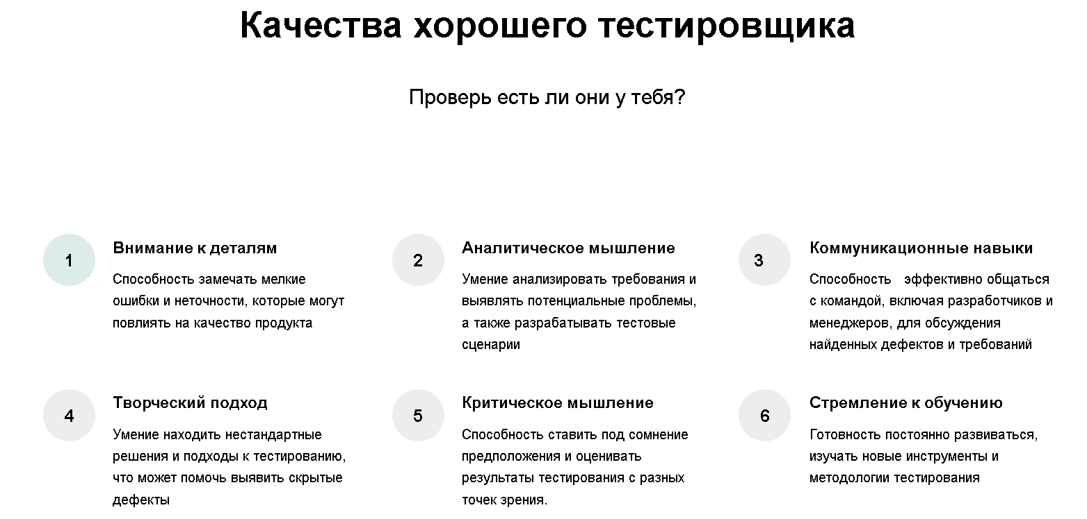
 | Bug 3 | ТЗ на исправление bug 3
Описание | В блоке "Качества хорошего тестировщика" цифра 3 в акцентном элементе не выравнена, сдвинута влево. | Пправить расположение цифры "3", расположить по центру серого акцентного элемента.
Проект | https://samosale.ru/test-lp
Компонент | Блок: Качества хорошего тестировщика
Номер версии | Версия 128.0.6613.114 (Официальная сборка), (64 бит),Google Chrome
Серьезность
Приоритет
Шаги воспроизведения | Открыть тестовую страницу https://samosale.ru/test-lp , прокрутить вниз до блока "Качества хорошего тестировщика"
Ожидаемый результат | Все цифры в акцентных элементах выровнены, находятся по центру акцентных элементов.
Фактический результат | 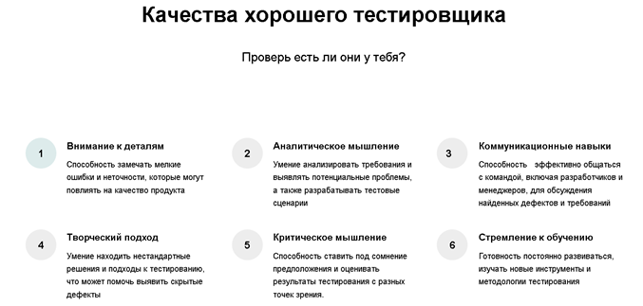 Цифры в акцентных элементах не выравнены:
 | Bug 4 | ТЗ на исправление bug 4
Описание | В блоке "Качества хорошего тестировщика" в тексте 2 лишних пробела. | Убрать 2 пробела в предложении "Способность эффективно общаться с командой, включая разработчиков и менеджеров, для обсуждения найденных дефектов и требований", после слова "способность".
Проект | https://samosale.ru/test-lp
Компонент | Блок: Качества хорошего тестировщика
Номер версии | Версия 128.0.6613.114 (Официальная сборка), (64 бит),Google Chrome
Серьезность
Приоритет
Шаги воспроизведения | Открыть тестовую страницу https://samosale.ru/test-lp , прокрутить вниз до блока "Качества хорошего тестировщика"
Ожидаемый результат | Текст написан верно: Способность эффективно общаться с командой, включая разработчиков и менеджеров, для обсуждения найденных дефектов и требований
Фактический результат | В тексте допущена ошибка:
 | Bug 5 | ТЗ на исправление bug 5
Описание | В блоке "Качества хорошего тестировщика" ошибка пунктуации. | Убрать точку после текста: Способность ставить под сомнение предположения и оценивать результаты тестирования с разных точек зрения. Поставить точку в конце предложения: Готовность постоянно развиваться, изучать новые инструменты и методологии тестирования.
Проект | https://samosale.ru/test-lp
Компонент | Блок: Качества хорошего тестировщика
Номер версии | Версия 128.0.6613.114 (Официальная сборка), (64 бит),Google Chrome
Серьезность
Приоритет
Шаги воспроизведения | Открыть тестовую страницу https://samosale.ru/test-lp , прокрутить вниз до блока "Качества хорошего тестировщика"
Ожидаемый результат | Тест написан без ошибок, в конце последнего пункта перечисления ставится точка.
Фактический результат | Точка поставлена не по правилу перечесления:
 | Bug 6 | ТЗ на исправление bug 6
Описание | Низкое качество элемента | Заменить элемент низкого качества, на аналогичный, но высокого качества.
Проект | https://samosale.ru/test-lp
Компонент | Блок: Почему сотрудники выбирают нас
Номер версии | Версия 128.0.6613.114 (Официальная сборка), (64 бит),Google Chrome
Серьезность
Приоритет
Шаги воспроизведения | Открыть тестовую страницу https://samosale.ru/test-lp , прокрутить вниз до блока "Почему сотрудники выбирают нас"
Ожидаемый результат | Все элементы в
Фактический результат | 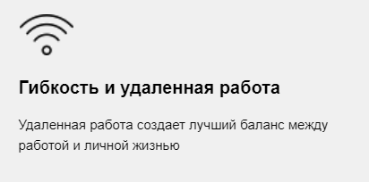
 | Bug 7 | ТЗ на исправление bug 7
Описание | Изображение отображается не полностью
Проект | https://samosale.ru/test-lp
Компонент | Блок: Почему сотрудники выбирают нас
Номер версии | Версия 128.0.6613.114 (Официальная сборка), (64 бит),Google Chrome
Серьезность
Приоритет
Шаги воспроизведения | Открыть тестовую страницу https://samosale.ru/test-lp , прокрутить вниз до блока "Почему сотрудники выбирают нас"
Ожидаемый результат |  Картинка отображается полностью
Фактический результат | 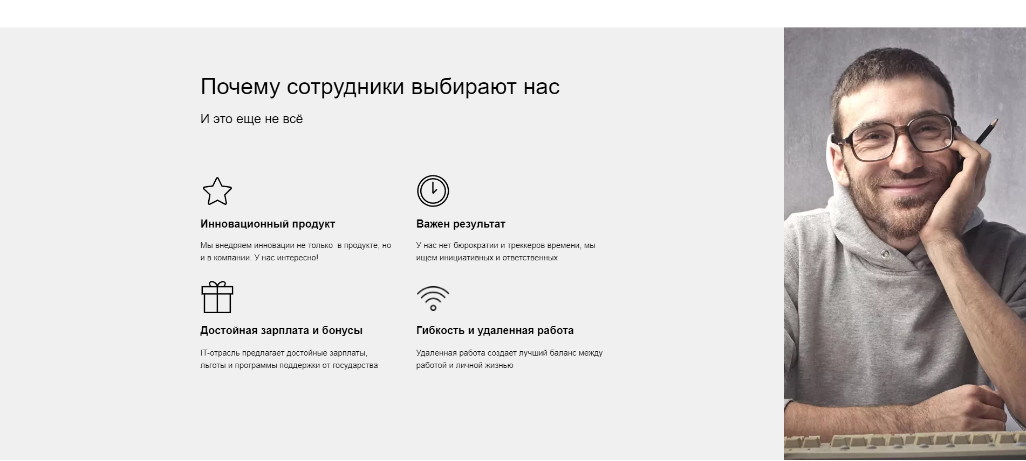 Картинка отображается не полностью, обрезается по бокам
 | Bug 8 | ТЗ на исправление bug 8
Описание | Кнопки с активными ссылками (facebook, Одноклассники) распологаются не на одном уровне с остальными кнопками. | Выровнить все иконки по одному уровню, а именно YouTube и facebook.
Проект | https://samosale.ru/test-lp
Компонент | Блок: А какие соцсети используешь ты?
Номер версии | Версия 128.0.6613.114 (Официальная сборка), (64 бит),Google Chrome
Серьезность
Приоритет
Шаги воспроизведения | Открыть тестовую страницу https://samosale.ru/test-lp , прокрутить вниз до блока "А какие соцсети используешь ты?"
Ожидаемый результат | Все кнопки соцсетей расположены на одном уровне.
Фактический результат | 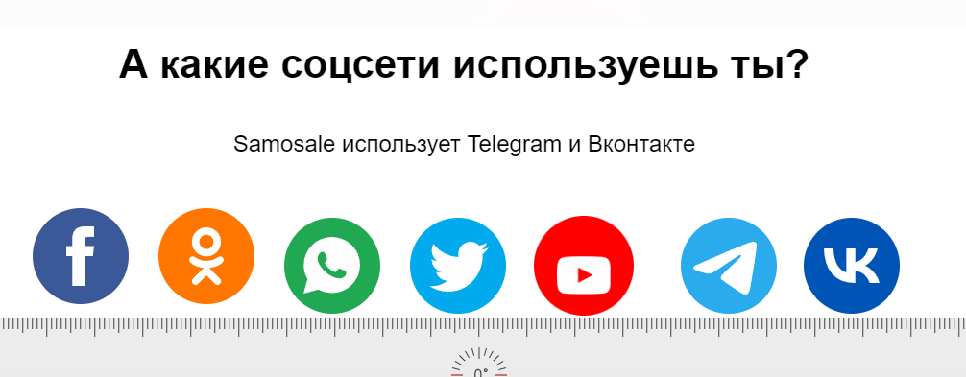 Кнопки соцсетей расположены не на одном уровне.
 | Bug 9 | ТЗ на исправление bug 9
Описание | Кнопка с активной ссылкой на соцсеть при наведении курсора не реагирует. | Анимировать кнопку с активной ссылкой, а именно на движение мыши.
Проект | https://samosale.ru/test-lp
Компонент | Блок: А какие соцсети используешь ты?
Номер версии | Версия 128.0.6613.114 (Официальная сборка), (64 бит),Google Chrome
Серьезность
Приоритет
Шаги воспроизведения | Открыть тестовую страницу https://samosale.ru/test-lp , прокрутить вниз до блока "А какие соцсети используешь ты?", навести курсором мыши на все кнопки соцсетей.
Ожидаемый результат | Кнопки с активными ссылками на сотсети при наведении курсора на них реагируют анимацией.
Фактический результат | Кнопка с активной ссылкой на соцсеть "Вконтакте" не реагирует на движение мыши.
 | Bug 10 | ТЗ на исправление bug 10
Описание | Кнопки соцсетей находятся на разном расстоянии друг от друга. | Выровнить все акцентные элементы на равное расстояние друг от друга, а именно 6 мм.
Проект | https://samosale.ru/test-lp
Компонент | Блок: А какие соцсети используешь ты?
Номер версии | Версия 128.0.6613.114 (Официальная сборка), (64 бит),Google Chrome
Серьезность
Приоритет
Шаги воспроизведения | Открыть тестовую страницу https://samosale.ru/test-lp , прокрутить вниз до блока "А какие соцсети используешь ты?"
Ожидаемый результат | Все кнопки расположены на одном уровне.
Фактический результат | 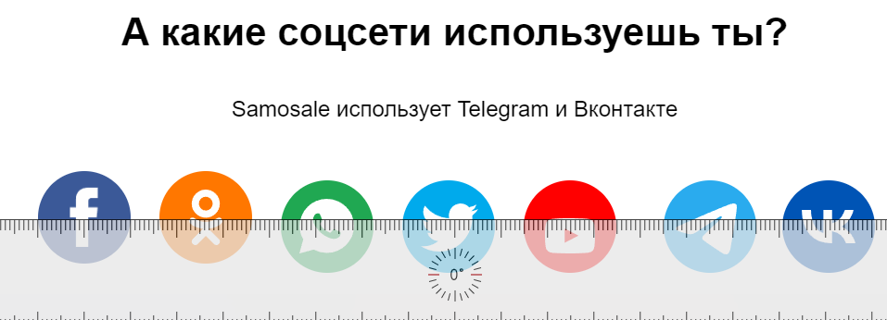 Кнопки соцсетей распологаются на разном расстоянии друг от друга
 | Bug 11 | ТЗ на исправление bug 11
Описание | Логотип YouTube расположен не ровно в круге. | Выровнить иконку YouTube, расположить по центру.
Проект | https://samosale.ru/test-lp
Компонент | Блок: А какие соцсети используешь ты?
Номер версии | Версия 128.0.6613.114 (Официальная сборка), (64 бит),Google Chrome
Серьезность
Приоритет
Шаги воспроизведения | Открыть тестовую страницу https://samosale.ru/test-lp , прокрутить вниз до блока "А какие соцсети используешь ты?"
Ожидаемый результат | Все иконки расположены по центру акцентных элементов.
Фактический результат | 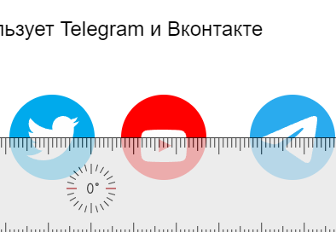 Иконки сотсетей не выравнены. Иконка YouTube расположена ниже центра.
 | Bug 12
Описание | Кнопки соцсетей с активными ссылками не кликабельны.
Проект | https://samosale.ru/test-lp
Компонент | Блок: А какие соцсети используешь ты?
Номер версии | Версия 128.0.6613.114 (Официальная сборка), (64 бит),Google Chrome
Серьезность
Приоритет
Шаги воспроизведения | Открыть тестовую страницу https://samosale.ru/test-lp , прокрутить вниз до блока "А какие соцсети используешь ты?", нажать на кнопки
Ожидаемый результат | Facebook, Wats app, Twitter, YouTube, Telegram, Вконтакте
Фактический результат | Активные ссылки соцсетей (Facebook, Wats app, Twitter, YouTube, Telegram, Вконтакте)не кликабельны.
 | Bug 13
Описание | Неактуальная кнопка соцсети Twitter. |  Заменить устаревшую иконку соцсети Twitter на актуальную.
Проект | https://samosale.ru/test-lp
Компонент | Блок: А какие соцсети используешь ты?
Номер версии | Версия 128.0.6613.114 (Официальная сборка), (64 бит),Google Chrome
Серьезность
Приоритет
Шаги воспроизведения | Открыть тестовую страницу https://samosale.ru/test-lp , прокрутить вниз до блока "А какие соцсети используешь ты?"
Ожидаемый результат
Фактический результат | Используется устаревший логотив соцсети Twitter.
 | Bug 14
Описание | Не правильное перенаправление
Проект | https://samosale.ru/test-lp
Компонент
Номер версии | Версия 128.0.6613.114 (Официальная сборка), (64 бит),Google Chrome
Серьезность
Приоритет
Шаги воспроизведения
Ожидаемый результат
Фактический результат | 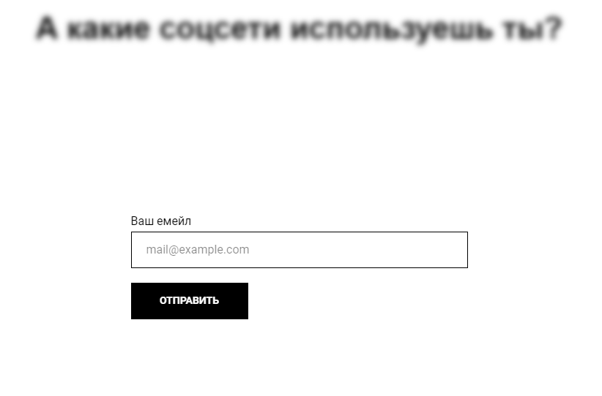 При нажатии на соцсеть "Одноклассники" всплывает онко для ввода почты. Ссылка должна вести на страницу компании в Одноклассниках.
 | Bug 15
Описание | Окно "Ваш емейл" принимает цифры и символы.
Проект | https://samosale.ru/test-lp
Компонент
Номер версии | Версия 128.0.6613.114 (Официальная сборка), (64 бит),Google Chrome
Серьезность
Приоритет
Шаги воспроизведения
Ожидаемый результат
Фактический результат | 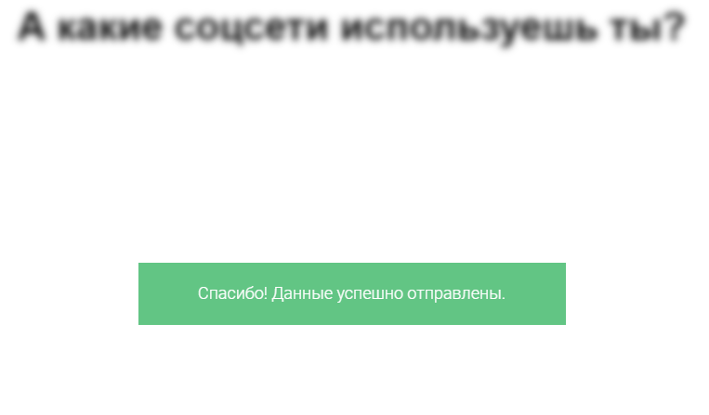 Окно "Ваш емейл" приняло цифры и произошла успешная отправка данных.
 | Bug 16
Описание
Проект | https://samosale.ru/test-lp
Компонент
Номер версии | Версия 128.0.6613.114 (Официальная сборка), (64 бит),Google Chrome
Серьезность
Приоритет
Шаги воспроизведения
Ожидаемый результат
Фактический результат | Пункты в меню не клибельны. Кликабельный только пункт 3 из меню 2.
 | Bug 17
Описание
Проект | https://samosale.ru/test-lp
Компонент
Номер версии
Серьезность
Приоритет
Шаги воспроизведения
Ожидаемый результат
Фактический результат | Год не актуальный.
 | Bug 18
Описание
Проект | https://samosale.ru/test-lp
Компонент
Номер версии | Версия 128.0.6613.114 (Официальная сборка), (64 бит),Google Chrome
Серьезность
Приоритет
Шаги воспроизведения
Ожидаемый результат
Фактический результат | Кнопки соцсетей не кликабельны
 | Bug 19
Описание
Проект | https://samosale.ru/test-lp
Компонент
Номер версии | Версия 128.0.6613.114 (Официальная сборка), (64 бит),Google Chrome
Серьезность
Приоритет
Шаги воспроизведения
Ожидаемый результат
Фактический результат | Кнопка криптокешелька
 | Bug 20
Описание
Проект | https://samosale.ru/test-lp
Компонент
Номер версии | Версия 128.0.6613.114 (Официальная сборка), (64 бит),Google Chrome
Серьезность
Приоритет
Шаги воспроизведения
Ожидаемый результат
Фактический результат | Окно "Ваш емейл" приняло цифры и произошла успешная отправка данных.
 | Bug 21
Описание | Орфографическая ошибка в предложении. | В предложении "Изучите тестовую страницу и все что на ней находиться" исправить слово "находиться" на "находится".
Проект | https://samosale.ru/test-lp
Компонент | Приветствие на тестовой странице
Номер версии | Версия 128.0.6613.114 (Официальная сборка), (64 бит),Google Chrome
Серьезность
Приоритет
Шаги воспроизведения | Открыть тестовую страницу https://samosale.ru/test-lp.
Ожидаемый результат | Тест написан верно, без ошибок.
Фактический результат | Орфографическая ошибка.

Описание |  | Убрать один лишний пробел в проедложении: Мы внедряем инновации не только в продукте, но и в компании. У нас интересно! После слова "Только".
Проект
Компонент
Номер версии
Серьезность
Приоритет
Шаги воспроизведения
Ожидаемый результат | Текст написан верно, без ошибок
Фактический результат | 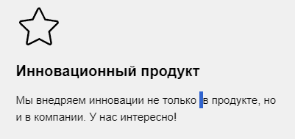 Текст написан с ошибкой, лишний пробел:

Описание
Проект
Компонент
Номер версии
Серьезность
Приоритет
Шаги воспроизведения
Ожидаемый результат
Фактический результат

